Aprovação
 | JDS ENGENHARIA E CONSULTORIA LTDA. | PROGRAMA DE INTEGRIDADE

APROVAÇÃO DE MATRIZ DE RISCOS DE INTEGRIDADE
 | Documento: | Planilha de Análise de Riscos - JDS Engenharia e Consultoria Ltda.
 | Versão: | V. 02.2026
 | Elaborado por: | Oficial de Compliance - JDS Engenharia e Consultoria Ltda.

DELIBERAÇÃO DA ALTA DIREÇÃO

 | Nós, membros da Diretoria Executiva da JDS Engenharia e Consultoria Ltda., após análise do conteúdo da presente Planilha de Análise de Riscos de Integridade, deliberamos pela sua APROVAÇÃO FORMAL como instrumento estruturante do Programa de Integridade da empresa, reconhecendo que o documento: (i) contempla expressamente riscos relacionados à integridade, corrupção e fraude; (ii) cobre as principais áreas de atuação da empresa: TI, Financeiro, Projetos, Operações e Licitações; (iii) define medidas mitigadoras com responsáveis e prazos; e (iv) integra o arcabouço de prevenção de atos lesivos à Administração Pública previsto na Lei nº 12.846/2013, no Decreto nº 11.129/2022 e na Portaria CGU nº 226/2025. A Diretoria determina que a presente Matriz de Riscos de Integridade permaneça sujeita a monitoramento contínuo e revisão periódica, refletindo a realidade operacional da empresa e servindo como instrumento orientador da implementação e do aprimoramento contínuo do Programa de Integridade.

APROVAÇÃO E ASSINATURAS
 | Rio de Janeiro, 30 de julho de 2026.
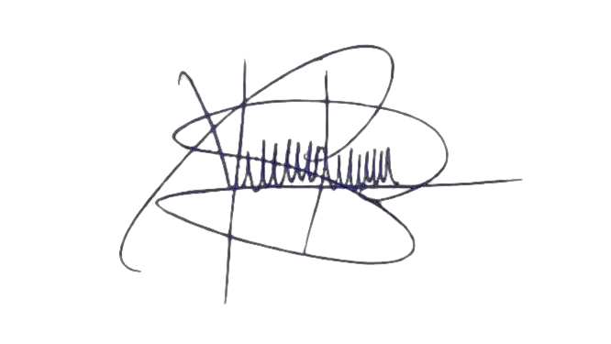

 | João Darous - Diretor JDS Engenharia e Consultoria Ltda. CNPJ nº 40.376.139/0001-59 |  | Yuri Renan Procopio dos Santos Pinto Zolet - Oficial de Compliance JDS Engenharia e Consultoria Ltda.

REVISÃO PERIÓDICA
 | Histórico de versões: V. 01.2026, aprovada pela Diretoria Executiva em 24/03/2026. V. 02.2026: (i) excluídos os riscos LIC-002 e LIC-005 em razão da descontinuação da atividade, deixando de existir a exposição que os originava; (ii) revisão de redação dos demais riscos e atualização do status dos controles. Aprovada pela Diretoria Executiva em 30/07/2026.

CRITÉRIOS DE REVISÃO
 | A revisão da Matriz de Riscos poderá resultar na inclusão, alteração ou exclusão de riscos, desde que tais modificações decorram de mudanças efetivas nas atividades desenvolvidas pela empresa, na implementação de novos controles internos, na descontinuidade de processos, na alteração do ambiente regulatório ou em outros fatores que modifiquem a exposição da JDS a riscos de integridade. Toda alteração deverá ser devidamente justificada e aprovada pela Alta Direção, permanecendo registrada no histórico de versões da presente Matriz.

HISTÓRICO DE VERSÕES
 | Versão | Alterações
 | V.01.2026 | Primeira versão da Matriz de Riscos de Integridade, elaborada a partir do diagnóstico realizado junto às áreas da empresa e aprovada pela Diretoria Executiva em 24/03/2026.
 | V.02.2026 | Revisão da Matriz de Riscos de Integridade, com atualização das descrições dos riscos, revisão das medidas mitigadoras, reavaliação dos controles implementados e exclusão dos riscos que deixaram de representar a realidade operacional da empresa em razão da revisão de processos internos e da descontinuidade de determinadas atividades. Aprovada pela Diretoria Executiva em 30/07/2026.

